アウトプットイメージ
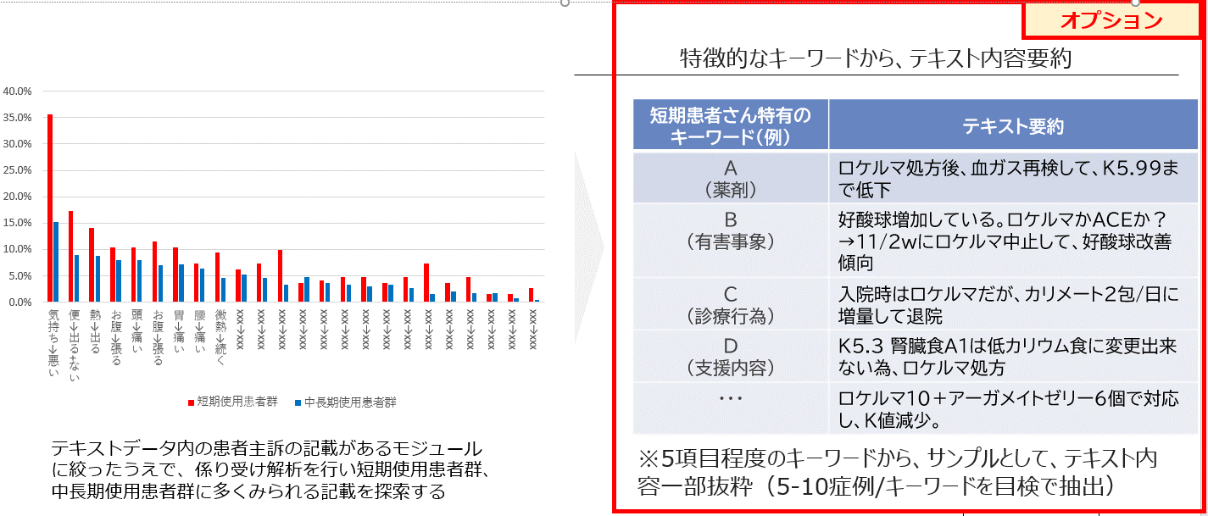
統計情報①：処方期間別の患者背景

 |  |  | 合計人数 | 割合(%) | 短期使用 （~1ヵ月） | 割合(%) | 中期使用 （1~3ヵ月） | 割合(%) | 長期使用 （3ヵ月~） | 割合(%) |  |  | eGFR
全体 |  |  | 862 | - | 602 | 69.8% | 120 | 13.9% | 140 | 16.2% |  |  | <15 | 15≦~<30 | 30≦~<45 | 45≦~<60 | ≧60
性別 | 男性 |  | xxx | xx.x% | xxx | xx.x% | xxx | xx.x% | xxx | xx.x% | カリウム | <4.5 | xxx | xxx | xxx | xxx | xxx
 | 女性 |  | xxx | xx.x% | xxx | xx.x% | xxx | xx.x% | xxx | xx.x% |  | 4.5≦~<5.0 | xxx | xxx | xxx | xxx | xxx
年代 | 40代未満 |  | xxx | xx.x% | xxx | xx.x% | xxx | xx.x% | xxx | xx.x% |  | 5.0≦~<5.5 | xxx | xxx | xxx | xxx | xxx
 | 40代 |  | xxx | xx.x% | xxx | xx.x% | xxx | xx.x% | xxx | xx.x% |  | 5.5≦~<6.0 | xxx | xxx | xxx | xxx | xxx
 | 50代 |  | xxx | xx.x% | xxx | xx.x% | xxx | xx.x% | xxx | xx.x% |  | ≧6.0 | xxx | xxx | xxx | xxx | xxx
 | 60代 |  | xxx | xx.x% | xxx | xx.x% | xxx | xx.x% | xxx | xx.x%
 | 70代 |  | xxx | xx.x% | xxx | xx.x% | xxx | xx.x% | xxx | xx.x%
 | 80代 |  | xxx | xx.x% | xxx | xx.x% | xxx | xx.x% | xxx | xx.x%
 | 90代以上 |  | xxx | xx.x% | xxx | xx.x% | xxx | xx.x% | xxx | xx.x%
 | 不明 |  | xxx | xx.x% | xxx | xx.x% | xxx | xx.x% | xxx | xx.x%
BMI | <20 |  | xxx | xx.x% | xxx | xx.x% | xxx | xx.x% | xxx | xx.x%
 | 20≦~<25 |  | xxx | xx.x% | xxx | xx.x% | xxx | xx.x% | xxx | xx.x%
 | ≧25 |  | xxx | xx.x% | xxx | xx.x% | xxx | xx.x% | xxx | xx.x%
診療科 | 腎臓内科 |  | xxx | xx.x% | xxx | xx.x% | xxx | xx.x% | xxx | xx.x%
 | 循環器内科 |  | xxx | xx.x% | xxx | xx.x% | xxx | xx.x% | xxx | xx.x%
 | 一般内科 |  | xxx | xx.x% | xxx | xx.x% | xxx | xx.x% | xxx | xx.x%
 | 糖尿内科 |  | xxx | xx.x% | xxx | xx.x% | xxx | xx.x% | xxx | xx.x%
 | 救急医学科 |  | xxx | xx.x% | xxx | xx.x% | xxx | xx.x% | xxx | xx.x%
合併症 | 慢性腎臓病 |  | xxx | xx.x% | xxx | xx.x% | xxx | xx.x% | xxx | xx.x%
 | 慢性心不全 |  | xxx | xx.x% | xxx | xx.x% | xxx | xx.x% | xxx | xx.x%
 | 糖尿病 |  | xxx | xx.x% | xxx | xx.x% | xxx | xx.x% | xxx | xx.x%
 | 高血圧 |  | xxx | xx.x% | xxx | xx.x% | xxx | xx.x% | xxx | xx.x%
透析 | あり |  | xxx | xx.x% | xxx | xx.x% | xxx | xx.x% | xxx | xx.x%
 | 不明 |  | xxx | xx.x% | xxx | xx.x% | xxx | xx.x% | xxx | xx.x%
併用薬 | 利尿薬 |  | xxx | xx.x% | xxx | xx.x% | xxx | xx.x% | xxx | xx.x%
 | βブロッカー |  | xxx | xx.x% | xxx | xx.x% | xxx | xx.x% | xxx | xx.x%
 | ACE |  | xxx | xx.x% | xxx | xx.x% | xxx | xx.x% | xxx | xx.x%
 | ARB |  | xxx | xx.x% | xxx | xx.x% | xxx | xx.x% | xxx | xx.x%
 | ARNI |  | xxx | xx.x% | xxx | xx.x% | xxx | xx.x% | xxx | xx.x%
 | MRA | スピロノラクトン | xxx | xx.x% | xxx | xx.x% | xxx | xx.x% | xxx | xx.x%
 |  | エプレレノン | xxx | xx.x% | xxx | xx.x% | xxx | xx.x% | xxx | xx.x%
 |  | エサキセレノン | xxx | xx.x% | xxx | xx.x% | xxx | xx.x% | xxx | xx.x%
 |  | フィネレノン | xxx | xx.x% | xxx | xx.x% | xxx | xx.x% | xxx | xx.x%
 | SGLT-2阻害薬 | フォシーガ | xxx | xx.x% | xxx | xx.x% | xxx | xx.x% | xxx | xx.x%
 |  | フォシーガ以外 | xxx | xx.x% | xxx | xx.x% | xxx | xx.x% | xxx | xx.x%
検査値 | カリウム | <4.5 | xxx | xx.x% | xxx | xx.x% | xxx | xx.x% | xxx | xx.x%
 |  | 4.5≦~<5.0 | xxx | xx.x% | xxx | xx.x% | xxx | xx.x% | xxx | xx.x%
 |  | 5.0≦~<5.5 | xxx | xx.x% | xxx | xx.x% | xxx | xx.x% | xxx | xx.x%
 |  | 5.5≦~<6.0 | xxx | xx.x% | xxx | xx.x% | xxx | xx.x% | xxx | xx.x%
 |  | ≧6.0 | xxx | xx.x% | xxx | xx.x% | xxx | xx.x% | xxx | xx.x%
 | 血清クレアチニン | <2.0 | xxx | xx.x% | xxx | xx.x% | xxx | xx.x% | xxx | xx.x%
 |  | ≧2.0 | xxx | xx.x% | xxx | xx.x% | xxx | xx.x% | xxx | xx.x%
 | eGFR | <15 | xxx | xx.x% | xxx | xx.x% | xxx | xx.x% | xxx | xx.x%
 |  | 15≦~<30 | xxx | xx.x% | xxx | xx.x% | xxx | xx.x% | xxx | xx.x%
 |  | 30≦~<45 | xxx | xx.x% | xxx | xx.x% | xxx | xx.x% | xxx | xx.x%
 |  | 45≦~<60 | xxx | xx.x% | xxx | xx.x% | xxx | xx.x% | xxx | xx.x%
 |  | ≧60 | xxx | xx.x% | xxx | xx.x% | xxx | xx.x% | xxx | xx.x%
 | NT-proBNP | <55 | xxx | xx.x% | xxx | xx.x% | xxx | xx.x% | xxx | xx.x%
 |  | 55≦~<125 | xxx | xx.x% | xxx | xx.x% | xxx | xx.x% | xxx | xx.x%
 |  | 125≦~<300 | xxx | xx.x% | xxx | xx.x% | xxx | xx.x% | xxx | xx.x%
 |  | 300≦~<900 | xxx | xx.x% | xxx | xx.x% | xxx | xx.x% | xxx | xx.x%
 |  | ≧900 | xxx | xx.x% | xxx | xx.x% | xxx | xx.x% | xxx | xx.x%
 | BNP | <18.4 | xxx | xx.x% | xxx | xx.x% | xxx | xx.x% | xxx | xx.x%
 |  | 18.4≦~<35 | xxx | xx.x% | xxx | xx.x% | xxx | xx.x% | xxx | xx.x%
 |  | 35≦~<100 | xxx | xx.x% | xxx | xx.x% | xxx | xx.x% | xxx | xx.x%
 |  | 100≦~<200 | xxx | xx.x% | xxx | xx.x% | xxx | xx.x% | xxx | xx.x%
 |  | ≧200 | xxx | xx.x% | xxx | xx.x% | xxx | xx.x% | xxx | xx.x%

統計情報②：カリウム値推移図

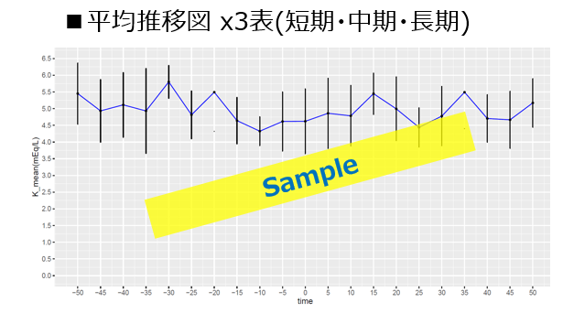

統計情報③：短期処方患者に見られる特徴的なキーワード探索

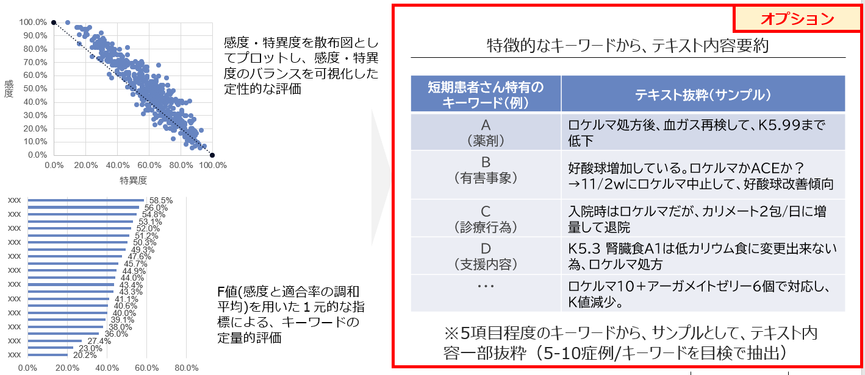

納品物（統計情報④）：テキストデータ内の主訴を活用した、患者の困りごと探索

